v2 r2
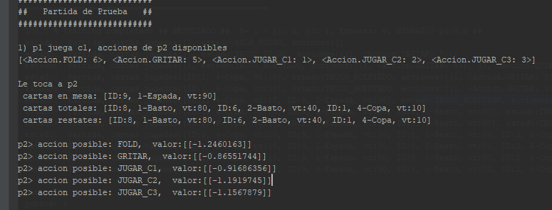
Test
 | hiper | results
gen1 | 10k x 5 x 5 | maep1=1,89 maep2=1,78
 |  | winrate 50% aprox

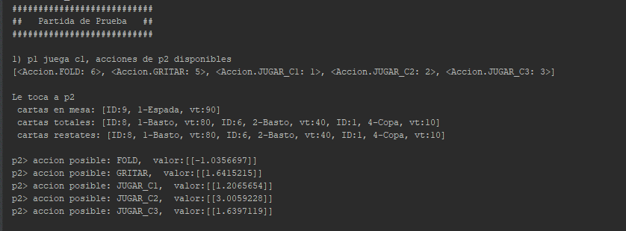
gen2 | 10k x 5 x 5 | maep1=1,04 maep2=0,949
 |  | winrate 44%

gen3 | 10k x 5 x 5 | winrate 54%
 |  | maep1= 0.2638 maep2 = 0,0765

128 batch
rmsprop
 |  |  | F

